descripcion
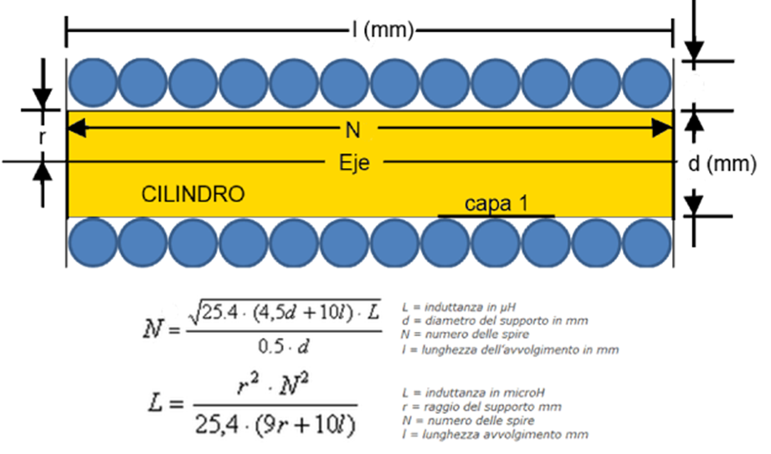
inductancia | díametro | longitud | Numero de espiras
L (uH) | d (mm) | l(mm)
0.5 | 8.0 | 15 | 12
radio del soporte | número de espiras | longitud | inductancia (uH)
r(mm) | N | l(mm)
4 | 12 | 15 | 0.5

